Charakter
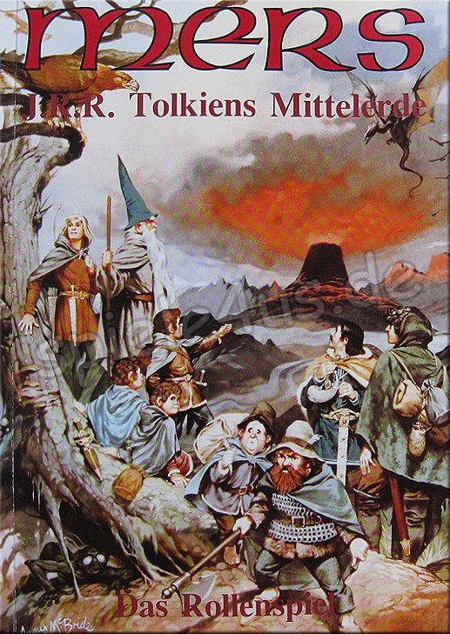
Spieler: |  | Dennis |  | Sprachen |  |  |  |  |  |  | Wert | Spruchlisten |  |  |  |  | Wahrscheinlichkeit

 | Name: | Elenwiel |  | 1) | Sindari |  |  |  |  |  | 5 | 1) |  |  |  |  |  | [ |  | ]
 | Volk | Sindar |  | 2) | Westron |  |  |  |  |  | 5 | 2) |  |  |  |  |  | [ |  | ]
 | Größe | 180cm |  | 3) | Waldsprachen |  |  |  |  |  | 4 | 3) |  |  |  |  |  | [ |  | ]
 | Gewicht | 55kg |  | 4) | Quenya |  |  |  |  |  | 3 | 4) |  |  |  |  |  | [ |  | ]
 | Haarfarbe | blond |  | 5) | Orkisch |  |  |  |  |  | 5 | 5) |  |  |  |  |  | [ |  | ]
 | Augenfarbe | Blass Blau |  | 6) | Schwarze Sprache |  |  |  |  |  | 3 | 6) |  |  |  |  |  | [ |  | ]
 | Verhalten | ausgeglichen |  | 7) |  |  |  |  |  |  |  | 7) |  |  |  |  |  | [ |  | ]
 | Besonders | Nachtsicht |  | 8) |  |  |  |  |  |  |  | 8) |  |  |  |  |  | [ |  | ]
 | Beruf | Waldläufer |  | 9) |  |  |  |  |  |  |  | 9) |  |  |  |  |  | [ |  | ]
 | Stufe | 1 |  |  |  |  |  |  |  |  |  | 10) |  |  |  |  |  | [ |  | ]
 |  |  |  |  | Bonusse |  |  |  |  |  |  | 12) |  |  |  |  |  | [ |  | ]
 | Eigenschaften |  | Abk. |  | Wert |  | Normb. | Volksb. | Gesamt |  |  | 13) |  |  |  |  |  | [ |  | ]
 | Stärke |  | ST |  | 53 |  | 0 | 0 | 0 |  |  | 14) |  |  |  |  |  | [ |  | ]
 | Geschicklichkeit |  | GE |  | 90 |  | 10 | 10 | 20
 | Konstitution |  | KO |  | 77 |  | 5 | 5 | 10 | Magiebereich: |  |  | Leitmagie |  | Magiepunkte: |  | 0
 | Intelligenz |  | IG |  | 67 |  | 0 | 0 | 0
 | Intuition |  | IT |  | 70 |  | 0 | 5 | 5 |  | Erfahrungspunkte: |  | 10,000
 | Auftreten |  | AF |  | 92 |  | 10 | 10 | 20
 | Aussehen |  | AU |  | 100 |  | 25 |  | 25 |  | Traglastbehinderung: |  | ST | 0 |  | + |  | = | 0

Fertigkeitswerte |  |  |  |  |  |  |  |  |  |  |  |  | Fertigkeitsbonusse

Fertigkeiten |  |  | 5%-Werte |  |  |  |  |  |  | 2%-Werte |  |  | Wert |  | Eigenschaft |  | Beruf |  | Ggst. |  | Bes. | Bes. | Gesamt

 | Bewegung und Manöver

 | Ohne Rüstung |  | X |  |  |  |  |  |  | Höchstzahl |  |  | +5 |  | GE | +20 | xxx |  |  |  |  | 0 | +25 | B&M

 | Leder |  | X | X |  |  |  |  |  | der |  |  | +10 |  | GE | +20 | xxx |  |  |  |  | -15 | +15 | B&M

 | verstärktes Leder |  |  |  |  |  |  |  |  | Werte |  |  | -25 |  | GE | +20 | xxx |  |  |  |  | -30 | -35 | B&M

 | Kette |  |  |  |  |  |  |  |  |  |  |  | -25 |  | ST | 0 | xxx |  |  |  |  | -45 | -70 | B&M

 | Platte |  |  |  |  |  |  |  |  |  |  |  | -25 |  | ST | 0 | xxx |  |  |  |  | -60 | -85 | B&M

 | Waffenfertigkeiten (Offensivbonusse)

 | einh. Klingenwaffe |  | X |  |  |  |  |  |  |  |  |  | +5 |  | ST | 0 | +2 |  |  |  |  |  | +7 | OB

 | einh. Schlagwaffe |  |  |  |  |  |  |  |  |  |  |  | -25 |  | ST | 0 | +2 |  |  |  |  |  | -23 | OB

 | Zweihandwaffe |  |  |  |  |  |  |  |  |  |  |  | -25 |  | ST | 0 | +2 |  |  |  |  |  | -23 | OB

 | Wurfwaffe |  |  |  |  |  |  |  |  |  |  |  | -25 |  | GE | +20 | +2 |  |  |  |  |  | -3 | OB

 | Schusswaffe |  | X | X | X | X | X |  |  |  |  |  | +25 |  | GE | +20 | +2 |  | +15 |  |  |  | +62 | OB

 | Stangenwaffe |  |  |  |  |  |  |  |  |  |  |  | -25 |  | ST | 0 | +2 |  |  |  |  |  | -23 | OB

 | Allgemeine Fertigkeiten

 | Klettern |  | X | X | X |  |  |  |  |  |  |  | +15 |  | GE | +20 | +3 |  |  |  |  |  | +38 | B&M

 | Reiten |  | X |  |  |  |  |  |  |  |  |  | +5 |  | IT | +5 | +3 |  |  |  |  |  | +13 | B&M

 | Schwimmen |  | X | X |  |  |  |  |  |  |  |  | +10 |  | GE | +20 | +3 |  |  |  |  |  | +33 | B&M

 | Spuren lesen |  | X | X |  |  |  |  |  |  |  |  | +10 |  | IG | 0 | +3 |  |  |  |  |  | +13 | SM

 | Besondere Fertigkeiten

 | Auflauern |  | X |  |  |  |  |  |  |  |  |  | +5 |  | xxx |  | xxx |  | xxx |  |  |  | +5 | SP

 | Schleichen/Verbergen |  | X | X | X | X |  |  |  |  |  |  | +20 |  | AF | +20 | +2 |  |  |  |  |  | +42 | SP

 | Schlösser öffnen |  |  |  |  |  |  |  |  |  |  |  | -25 |  | IG | 0 |  |  |  |  |  |  | -25 | SM

 | Fallen entschärfen |  |  |  |  |  |  |  |  |  |  |  | -25 |  | IT | +5 |  |  |  |  |  |  | -20 | SM

 | Magische Fähigkeiten

 | Runen lesen |  | X |  |  |  |  |  |  |  |  |  | +5 |  | IG | 0 |  |  |  |  |  |  | +5 | SM

 | Gegenstände benutzen |  | X |  |  |  |  |  |  |  |  |  | +5 |  | IT | +5 |  |  |  |  |  |  | +10 | SM

 | Gezielte Sprüche |  |  |  |  |  |  |  |  |  |  |  | -25 |  | GE | +20 |  |  |  |  |  |  | -5 | OB

 | Verschiedene Fertigkeiten und Bonusse

 | Warnehmung |  | X | X | X |  |  |  |  |  |  |  | +15 |  | IT | +5 | +2 |  |  |  |  |  | +22 | SM

 | Körperentwicklung |  | X | X | X |  |  |  |  |  |  |  | +8 |  | KO | +10 |  |  |  |  |  | +5 | +23 | SP

 | Panzerung |  |  | Basisspruchbenutzung |  |  |  |  |  |  |  |  | xxx |  | xxx |  |  |  |  |  |  |  | 0 | OB

 | Schild |  |  | Menschenführung und Einfluß |  |  |  |  |  |  |  |  |  |  | AF | +20 | xxx |  |  |  |  |  | +20 | SM

 | Helm |  |  | Defensivbonus |  |  |  |  |  |  |  |  |  |  | GE | +20 | xxx |  |  |  |  |  | +20 | DB

 | Armschienen |  |  | WW gegen Essenz |  |  |  |  |  |  |  |  |  |  | IG | 0 | xxx |  |  |  |  | 0 | 0 | WW

 | Beinschienen |  |  | WW gegen Leitmagie |  |  |  |  |  |  |  |  |  |  | IT | +5 | xxx |  |  |  |  | 0 | +5 | WW

 |  |  |  | WW gegen Gift |  |  |  |  |  |  |  |  |  |  | KO | +10 | xxx |  |  |  |  | +10 | +20 | WW

 |  |  |  | WW gegen Krankheit |  |  |  |  |  |  |  |  |  |  | KO | +10 | xxx |  |  |  |  | +100 | +110 | WW

 | Nebenfertigkeiten

 | Pfeile herstellen |  | X | X | X |  |  |  |  |  |  |  | +15 |  | GE | +20 |  |  |  |  |  |  | +35 | SM
 |  |  |  |  |  |  |  |  |  |  |  |  | -25
 |  |  |  |  |  |  |  |  |  |  |  |  | -25

